Regularien
Arbeitszeiteintragung:
Beginn und Ende | es gibt 3 Arbeitszeitblöcke mit je einem Beginn und einem Ende
> | hier sind der tatsächliche Beginn und das tatsächliche Ende der Arbeitszeit einzutragen
 | geht man in die Pause muss das Arbeitsende und bei wieder Arbeitsantritt ein erneuter Beginn eingetragen werden (klassisches an- und abstempeln bei Pause)
 | Daher gibt es die Beginn und Ende Felder 3x - so kann jede Form der Pause abgedeckt werden
> | Arbeitszeit der VZ wird nicht separat ausgewiesen.
 | Bsp: MA arbeitet von 8-12 im Gruppendienst und macht anschließend 1 Std. VZ trägt er 8:00-13:00 Uhr ein
 | Bsp: MA arbeitet von 7-13 im Gruppendienst, macht 0:30 Pause und anschließend 2 Std. VZ wird im ersten Block 7:00-13:00 Uhr und im zweiten Block 13:30-15:30 eingetragen

Abwesenheit | bei Abwesenheit ist in der Spalte "Abwesenheit" bei dem jeweiligen Tag lt. Liste entsprechend einzutragen
> | Urlaub / Krank / Kind krank / Regenerationstage / Arbeitsbefreitung lt. §34 AVO / Umwandlungstage / unbezahlter Urlaub
 | Beschäftigungsverbot / Mutterschutz / Wiedereingliederung / Schule (PiA) / Prüfungsvorbereitung (max. 3 Tage Arbeitsbefreiung)
 | > (SOLL-AZ wird eingetragen, unabhängig davon was bei Beginn und Ende notiert ist)
 | verpflichtende FoBi
 | > (tatsächliche Arbeitszeit mit überschreiten der SOLL-AZ wird angerechnet)
 | förderliche FoBi
 | > (tatsächliche Arbeitszeit bis maximal SOLL-AZ wird angerechnet)
> | bei Urlaub: die Eintragung in der Liste ersetzt NICHT den offiziellen Urlaubsantrag - dieser muss trotzdem über das Tabellenblatt "Urlaubsantrag" beantragt werden.
> | dadurch wird automatisch die SOLL-Arbeitszeit als IST-Arbeitszeit eingetragen und gewertet
> | dadurch wird automatisch der verbleibende Rest je Auswahlmöglichkeit (Urlaub, Regenerationstage etc.) für das Kalenderjahr im Stammdatenblatt ausgerechnet
> | bei Auwahl "Krank" oder "Kind krank" wird automatisch die Summe der Krankheitstage für das Kalenderjahr im Stammdatenblatt aufsummiert
> | bei Krankheit ohne AU bitte das Tabellenblatt "Krankmeldung ohne AU" der Leitung ausgefüllt und unterschrieben vorlegen

mehr
Info:
weiter
scrollen
Pausenregelung
nach 6 STd. | zwingend 30 Minuten Pause wie gesetzlich vorgeschrieben
nach 9 Std. | zwingend weitere 15 Minuten Pause wie gesetzlich vorgeschrieben (Gesamt: 45 Minuten Pause)
> | wird automatisch abgezogen, wenn es nicht korrekt über die Beginn und Endzeit eingetragen, sondern in einem Block die gesamte Arbeitszeit erfasst wurde.

maximal zulässige Arbeitszeit
10 Std. | für einen Arbeitstag sind maximal 10 Std. Arbeitszeit zulässig und werden automatisch bei Überschreiten auf 10 Std. gedeckelt.

Mehrarbeit
> | zulässige Mitnahme in den Folgemonat = 42 Std./100% Kraft - Teilzeitkräfte anteilig
> | Mehrarbeit die eine Mitnahme auf den nächsten Monat übersteigt wird automatisch im neuen Monat gekürzt auf das zulässige Zeitarbeitskonto

Auszahlung Mehrarbeit
> | Mehrarbeit die ausgezahlt werden soll ist in der Spalte "Auszahlung" mit "ja" zu befüllen
> | unter Notiz muss die zur Auszahlung gebrachte Mehrarbeit begründet werden: z. B. Vertretung von XY
> | anschließend das Monatsblatt drucken, selbst unterzeichnen, Leitung unterzeichnen lassen und dann in der VST zur Auszahlungsfreigabe einreichen
> | zur Auszahlung deklarierte Mehrarbeit wird automatisch vom Zeitarbeitskonto abgezogen und für die Mitnahme in den nächsten Monat nicht mehr berücksichtigt.

Feiertage
> | Feiertage werden automatisch berechnet und zur Verfügung gestellt
> | wer einen abweichenden Brauchtumstag hat z. B. Bräunlingen, muss den Rosenmontag deaktivieren und den Eintrag bei "abweichender Brauchtumstag" vornehmen

Wochend- / Feiertagszuschlag
> | Samstags ab 13 Uhr werden 20 % auf die IST-Arbeitszeit hinzugerechnet
 | dies ist nur möglich, wenn die Arbeitszeit vor 13 separat in einem AZ-Block geführt wird.
 | die Arbeitszeit ab 13 Uhr muss in einem eigenen Arbeitszeitblock innerhalb der 3 verfügbaren Beginn/Ende Blöcke geführt werden
> | Sonn- und Feiertags wird ganztägig 25% auf die IST-Arbeitszeit hinzugerechnet - außer Gründonnerstag maximal zulässige Arbeitszeit ist bis 12 Uhr mittags
> | am Gründonnerstag wird das Arbeitzeitende automatisch auf max. 12:00 Uhr gesetzt.
> | Mehrarbeit ist am Gründonnerstag nur für TZ-Kräfte möglich, deren Dienstplan Donnerstags, weniger als 4,5 Std. vorsieht. Weniger Arbeit als die SOLL-AZ ist theoretisch möglich.

Stammdatenblatt / WICHTIG! | Das Stammdatenblatt muss in den grünen Zellen vollständig und korrekt ausgefüllt werden, dadurch werden einem die korrekten Werte geliefert für:
> | Ausnahme Startdatum / Enddatum: hier ist nur auszufüllen, wenn eines der beiden Daten abweichend vom vollen Kalenderjahr ist, sonst wird es per Formel gefüllt.
> | Berechnung der vertraglich vereinbarten Arbeitszeit
> | Berechnung der zulässigen Mehrarbeit zur Mitnahme in den nächsten Monat
> | Berechnung der SOLL-Stunden in den entsprechenden Arbeitsmonaten
> | Berechnung der Arbeitszeit im Gruppendienst
> | Berechnung der Arbeitszeit für VZ
> | Berechnung des Urlaubsanspruches
 | Zusatzurlaub nach §125 SGB IX oder Arbeitsbefreiung nach §34 AVO muss im Urlaubsantrag hinterlegt werden und wird dann hier automatisch eingetragen und hinzugerechnet.
 | Urlaubsantrag ist zu finden als separates Tabellenblatt in der gewohnten Form.
> | Die Basisdaten des Stammdatenblattes sind Grundlage für die anderen Tabellenblätter
 | z. B. werden Kindergarten, Name des MA usw direkt in die Monatsblätter und den Urlaubsantrag übernommen.
> | wechselt ein MA den Beschäftigungsumfang/definierte Arbeitstage/Arbeitszeitverkürzung unterjährig, so muss eine neue Arbeitszeiterfassung mit neuem Startdatum angelegt werden.
 | die alte Arbeitszeiterfassung muss gedruckt und unterschrieben in der Einrichtung verwahrt werden.
> | das Stammdatenblatt wird mit Jahresende vom MA gedruckt, der Leitung zur Unterschrift vorgelegt und von der Leitung an die Personalstelle eingereicht

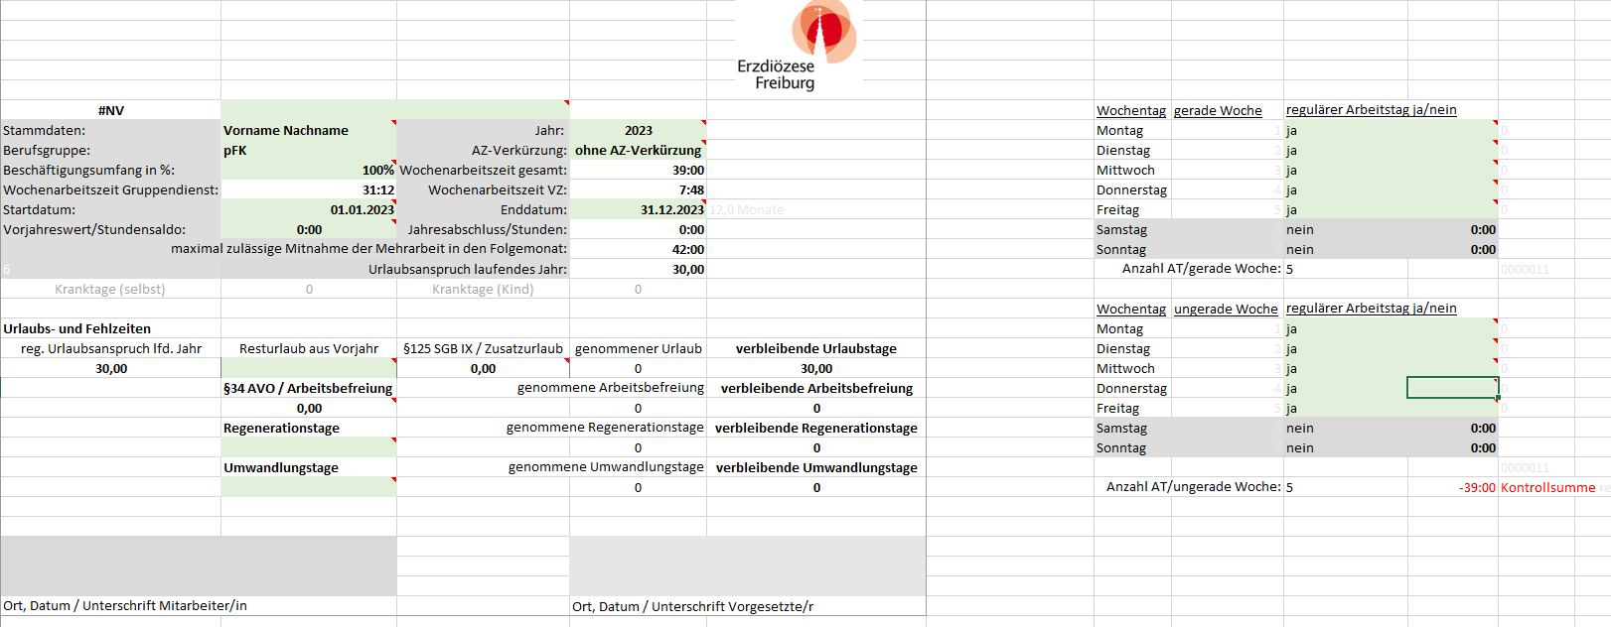
Vor- und Nachname des MA eintragen
entspr. Kindergarten anhand der Dropdownliste auswählen.
Werk wird automatisch gefüllt
zutreffendes Kalenderjahr eintragen
Dropdown-Auswahl, ob eine Arbeitszeitverkürzung vereinbart ist oder nicht
Funktion per Dropdown auswählen
Beschäftigungsumfang in % eintragen
Startdatum ist standardmäßig mit einer Formel hinterlegt, die sich auf den 01.01. des Jahres bezieht / bei Abweichung muss das Datum manuell eingetragen werden (Format: tt.mm.jjjj
Enddatum ist standardmäßig mit einer Formel hinterlegt, die sich auf den 31.12. des Jahres bezieht / bei Abweichung muss das Datum manuell eingetragen werden (Format: tt.mm.jjjj
mitgebrachter Resturlaub aus dem Vorjahr hier eintragen
Anzahl beantragter Regenerationstage hier per Dropdown auswählen.
Anzahl beantragter Umwandlungstage hier per Dropdown auswählen.
Auswahl vereinbarte Arbeitstage gerade Kalenderwoche per Dropdown.
Auswahl vereinbarte Arbeitstage ungerade Kalenderwoche per Dropdown.
zu erbringende SOLL-Arbeitszeit lt. Dienstplan je Arbeitstag gerade Kalenderwoche hier eintragen.
Format: hh:mm
zu erbringende SOLL-Arbeitszeit lt. Dienstplan je Arbeitstag ungerade Kalenderwoche hier eintragen.
Format: hh:mm
Kontrollsumme, ob sich die Eintragung der SOLL-AZ lt. Dienstplan mit der vertraglich vereinbarten Wochenarbeitszeit deckt.
mitgebrachte Mehrarbeit aus dem Vorjahr hier eintragen

§34 AVO, §125 SGB IX, Reg. Tage
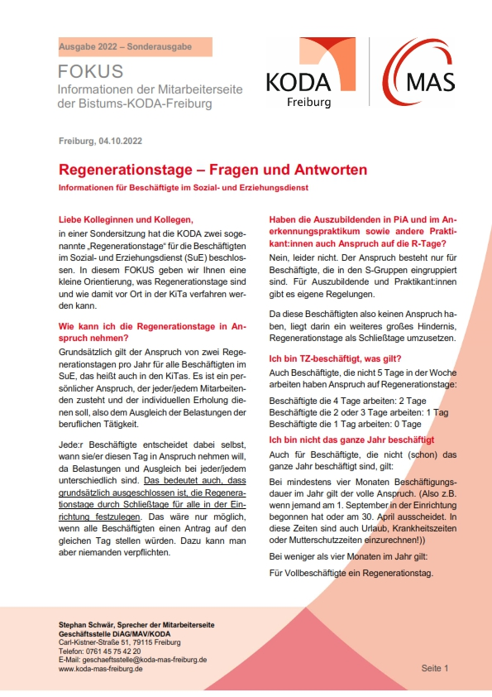
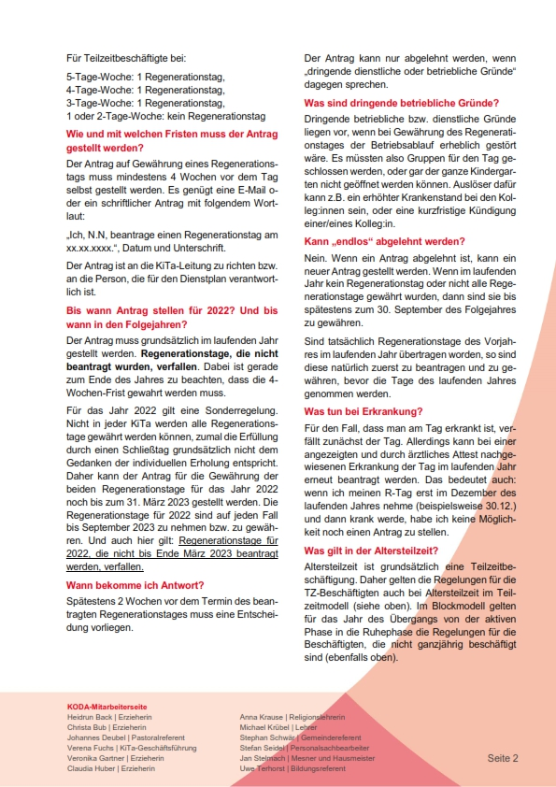
§ 34 Arbeitsbefreiung bei vorübergehender Verhinderung |  |  | Zusatzurlaub
(1)
a)
• Umzug aus dienstlichem oder betrieblichem |  | 1 AT | Beschäftigte, deren Grad der Behinderung weniger als 50, aber mindestens 30 beträgt, haben Anspruch auf einen zusätzlichen Urlaub:
Grund an einen anderen Ort
 |  |  |  |  | §32a AVO in Verbindung mit §23 AzUVO
• Umzug aus dienstlichem Grund, wenn im Haushalt |  | 2 AT | 5 Tagewoche: | 3 UT : 5 AT x 5 AT = 3,0 Tage zusätzlicher Urlaub
mindestens zwei Kinder leben, die das 12. Lebensjahr |  |  | 4 Tagewoche: | 3 UT : 5 AT x 4 AT = 2,4 Tage zusätzlicher Urlaub
noch nicht vollendet haben, insgesamt |  |  | 3 Tagewoche: | 3 UT : 5 AT x 3 AT = 1,8 Tage zusätzlicher Urlaub
b) |  |  | 2 Tagewoche: | 3 UT : 5 AT x 2 AT = 1,2 Tage zusätzlicher Urlaub
• 20-, 25-, 40- und 50-jähriges Dienstjubiläum |  | 1 AT | 1 Tagwoche: | 3 UT : 5 AT x 1 AT = 0,6 Tage zusätzlicher Urlaub
c)
• Niederkunft der Ehefrau, |  | 1 AT

• bei der Geburt des zweiten und |  | 5 AT
jedes weiteren Kindes, wenn ein |  |  | Schwerbehinderte Menschen mit einem Grad von mindestens 50 haben Anspruch auf einen zusätzlichen Urlaub:
Kind, das das 12. Lebensjahr noch
nicht vollendet hat, zu versorgen |  |  |  |  | § 125 SGB IX
ist und eine andere Betreuungsperson |  |  | 5 Tagewoche: | 5 UT : 5 AT x 5 AT = 5 Tage zusätzlicher Urlaub
für diesen Zweck nicht zur |  |  | 4 Tagewoche: | 5 UT : 5 AT x 4 AT = 4 Tage zusätzlicher Urlaub
Verfügung steht, für die Dauer |  |  | 3 Tagewoche: | 5 UT : 5 AT x 3 AT = 3 Tage zusätzlicher Urlaub
des Klinikaufenthaltes, höchstens |  |  | 2 Tagewoche: | 5 UT : 5 AT x 2 AT = 2 Tage zusätzlicher Urlaub
jedoch zusätzlich |  |  | 1 Tagwoche: | 5 UT : 5 AT x 1 AT = 1 Tag zusätzlicher Urlaub
d)
• Tod des Ehegatten |  | 5 AT

• wenn im Haushalt ein Kind, |  | 7 AT
das das 12. Lebensjahr noch
nicht vollendet hat, lebt und
der verstorbene Ehegatte das
Kind bisher versorgt hat,
zusätzlich
e)
• Tod eines Kindes |  | 5 AT
f)
• Tod eines Elternteils |  | 2 AT
g)
• Tod eines sonstigen Angehörigen |  | 1 AT
für die Teilnahme am Tag der Beisetzung (s. u.)
h)
• Taufe, Erstkommunion, Firmung |  | 1 AT
oder Konfirmation und kirchliche
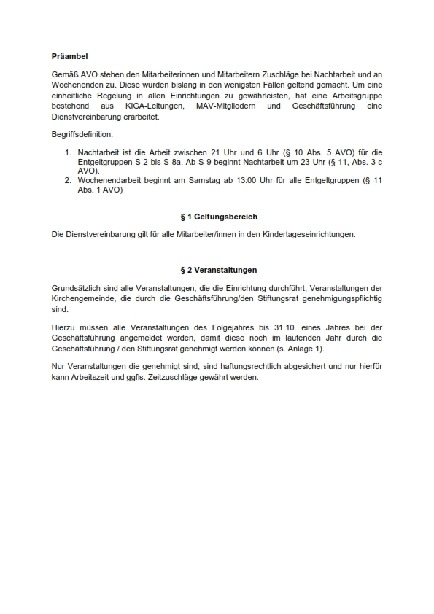
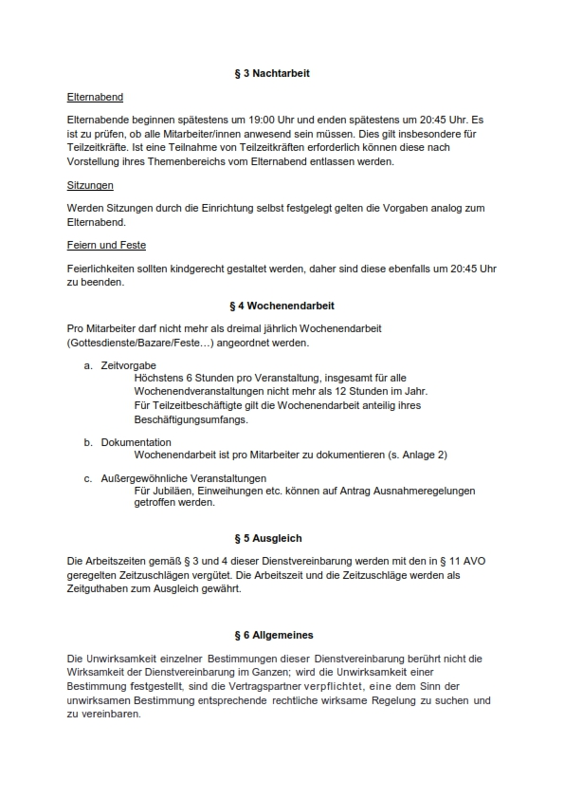
Eheschließung eines Kindes der
Beschäftigten/des Beschäftigten
sowie Übernahme eines Tauf oder
Firmpatenamtes
i)
• kirchliche Feier des 25-jährigen |  | 1 AT
Jubiläums der kirchlichen Eheschließung
der Beschäftigten/ des Beschäftigten
j)
• Erkrankung |  | 7 AT
aa.) | eines Kindes, das das 12. Lebensjahr | im Kalenderjahr
 | noch nicht vollendet hat oder behindert
 | und auf Hilfe angewiesen ist, wenn im laufenden
 | Kalenderjahr kein Anspruch nach § 45 SGB V
 | besteht oder bestanden hat, bis zu insgesamt

 | für Alleinerziehende bis zu insgesamt | 14 AT
 |  | im Kalenderjahr

bb.) | sonstiger Angehöriger bis zu insgesamt | 5 AT
 |  | im Kalenderjahr

cc.) | des Ehegatten oder einer anderen | 5 AT
 | Betreuungsperson, wenn die Beschäftigte | im Kalenderjahr
 | deshalb die Betreuung ihres Kindes, die
 | das 12. Lebensjahr noch nicht vollendet
 | hat oder wegen körperlicher, geistiger
 | oder seelischer Behinderung dauernd
 | pflegebedürftig ist, übernehmen muss, bis zu insgesamt

Eine Freistellung erfolgt nur, soweit eine andere Person zur Pflege oder Betreuung nicht
sofort zur Verfügung steht und der Arzt in den Fällen aa) und bb) die Notwendigkeit der
Anwesenheit der Beschäftigten/ des Beschäftigten zur vorläuftigen Pflege bescheinigt. |  |  | Auszug aus: § 10 (§ 7 TV-L) Sonderformen der Arbeit ( 6 ) Mehrarbeit sind die Arbeitsstunden, die Teilzeitbeschäftigte über die vereinbarte regelmäßige Arbeitszeit hinaus bis zur regelmäßigen wöchentlichen Arbeitszeit von Vollbeschäftigten (§ 8 Absatz 1 bzw. § 8a Absatz 1) leisten. ( 7 ) Überstunden sind die auf Anordnung des Dienstgebers geleisteten Arbeitsstunden, die über die im Rahmen der regelmäßigen Arbeitszeit von Vollbeschäftigten (§ 8 Absatz 1 bzw. § 8a Absatz 1) für die Woche dienstplanmäßig beziehungsweise betriebsüblich festgesetzten Arbeitsstunden hinausgehen und nicht bis zum Ende der folgenden Kalenderwoche ausgeglichen werden.
(4)
Der Dienstgeber kann in sonstigen dringenden Fällen Arbeitsbefreiung unter Fortzahlung des Entgelts bis zu fünf Arbeitstagen gewähren. In begründeten Fällen kann bei Verzicht auf das Entgelt kurzfristige Arbeitsbefreiung gewährt werden, wenn die dienstlichen oder betrieblichen Verhältnisse es gestatten. |  | 5 AT
 |  | im Kalenderjahr

(4a)
Bei (Teil-)Schließungen von Kinderbetreuungseinrichtungen und Schulen außerhalb regulär geplanter Schließungstage (zum Beispiel Ferienzeiten und Brückentage) und der dadurch hervorgerufenen Betreuungsnotwendigkeit von Kindern, die das 12. Lebensjahr noch nicht vollendet haben, ist Arbeitsbefreiung unter Fortzahlung des Entgelts bis zu 10 Arbeitstagen zu gewähren, wenn nachweislich keine Notbetreuungsmöglichkeit vorhanden und auch anderweitig keine Betreuung gegeben ist. Der Anspruch nach Satz 1 besteht nur insoweit, als der Arbeitsbefreiung keine dienstlichen Gründe entgegenstehen. Die Tage der Arbeitsbefreiung nach Absatz 4 Satz 1 und Absatz 4a Satz 1 dürfen zusammen 10 Arbeitstage nicht überschreiten. |  | 10 AT
 |  | im Kalenderjahr

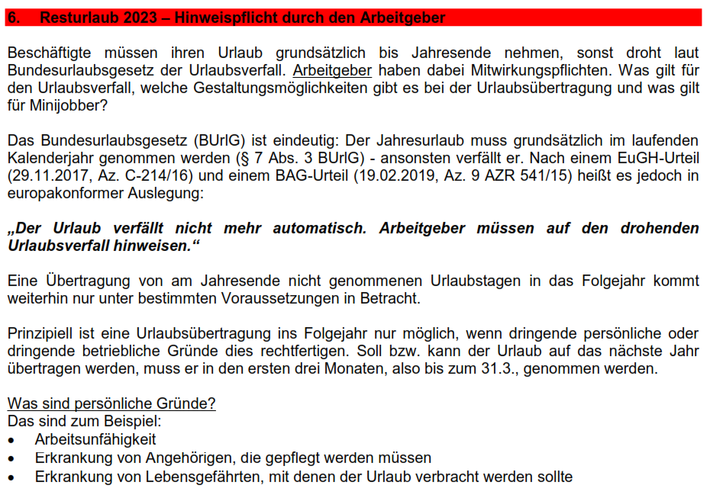

Wichtig:
Gültigkeit: Ab 01. Juli 2020 bis 31. März 2022. Die Arbeitsbefreiung nach § 34 Absatz 4 Satz 1 AVO (5 Tage) sowie nach dem § 34 Absatz 4a dürfen zusammen nur 10 Tage ergeben. Die zusätzliche Arbeitsbefreiung bezieht sich auf 1 Kalenderjahr. Wird im Falle von „Kind krank“ der § 34 Absatz 4 Satz 1 genommen, sollten zunächst der § 45 SGB V (Anspruch auf Krankengeld bei Erkrankung eines Kindes bei ges. Versicherten / 15 Tage pro Kind und pro Kalenderjahr // 30 Tage pro Kind und Kalender Jahr bei Alleinerziehenden) in Anspruch genommen werden. à Bei priv. Versicherten greift der § 34 Absatz 1j

Sonstige Angehörige im Sinne dieser Vorschrift sind Ehepartner/innen und Lebenspartner/innen nach dem Lebenspartnerschaftsgesetz sowie Verwandte in gerader Linie 1. und 2. Grades (Eltern, Kinder, die das 12. Lebensjahr vollendet haben, Großeltern und Enkel) und Verwandte in der Seitenlinie 2. Grades (Geschwister) sowie Verschwägerte in gerader Linie 1. und 2. Grades (Schwiegereltern, Schwiegerkinder, Stiefeltern, Stiefkinder, Stiefgroßeltern und Stiefenkel).

